Bewertung Sokrates per 31.12.13
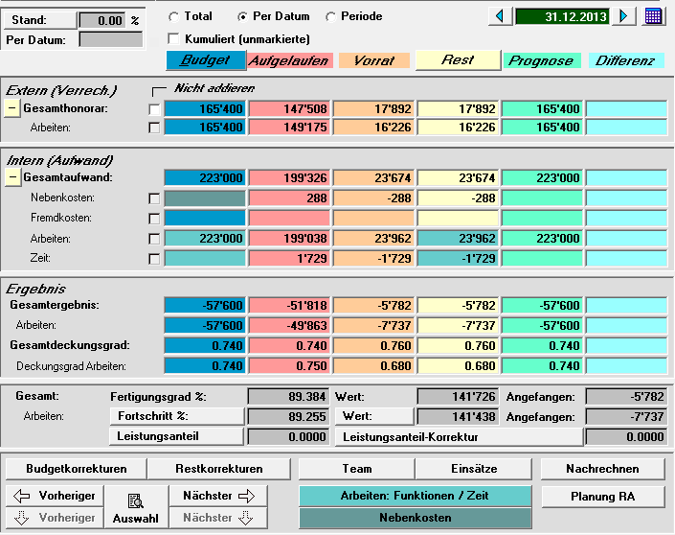
 |  |  | KuBa + WTÜ
9246.300 | bis herige Restaufwandschätzung | Intern | 23,962.00
 |  | extern | 16,226.00

 |  |  | KuBa | WTÜ |  |  | Total
 | Geschätzer Restaufwand |  |  | CHF/h | h-Schätzung
 |  | Intern | 87,514.25 | 157.50 | 80 | 12,600.00 | 100,114.25
 |  | extern | 80,075.00 | 120.00 | 80 | 9,600.00 | 89,675.00

 |  |  | KuBa | WTÜ | Total (gerundet)
 | Bewertung per 31.12.2013: | Intern | 87,514.25 | 12,600.00 | 100,100.00
 |  | extern | 24,022.50 | 4,800.00 | 28,800.00 | 45,026.00
 |  |  |  |  | 16,226.00

